公司基本户收支情况
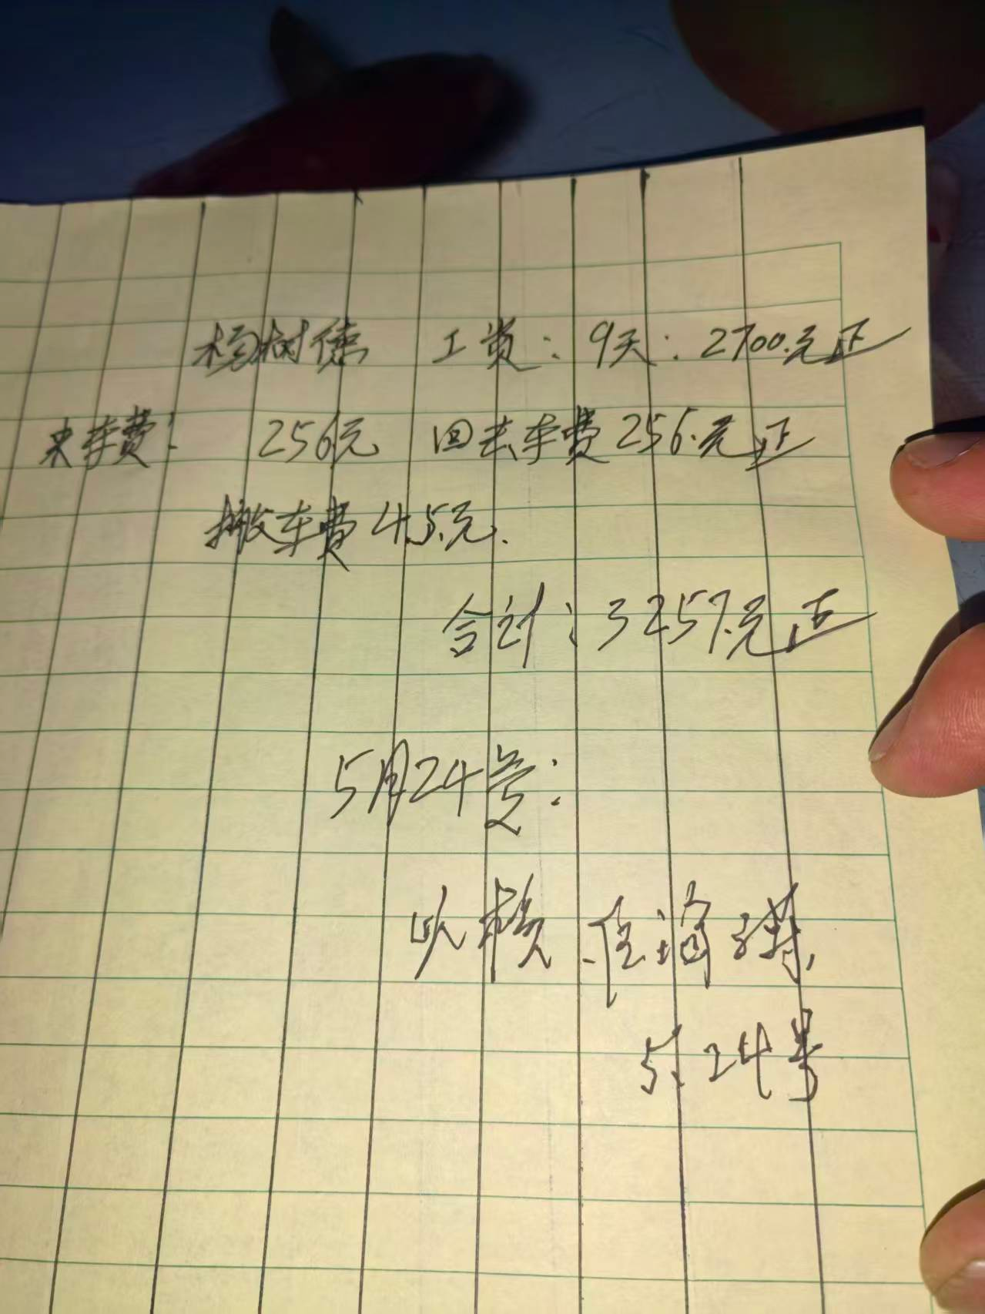
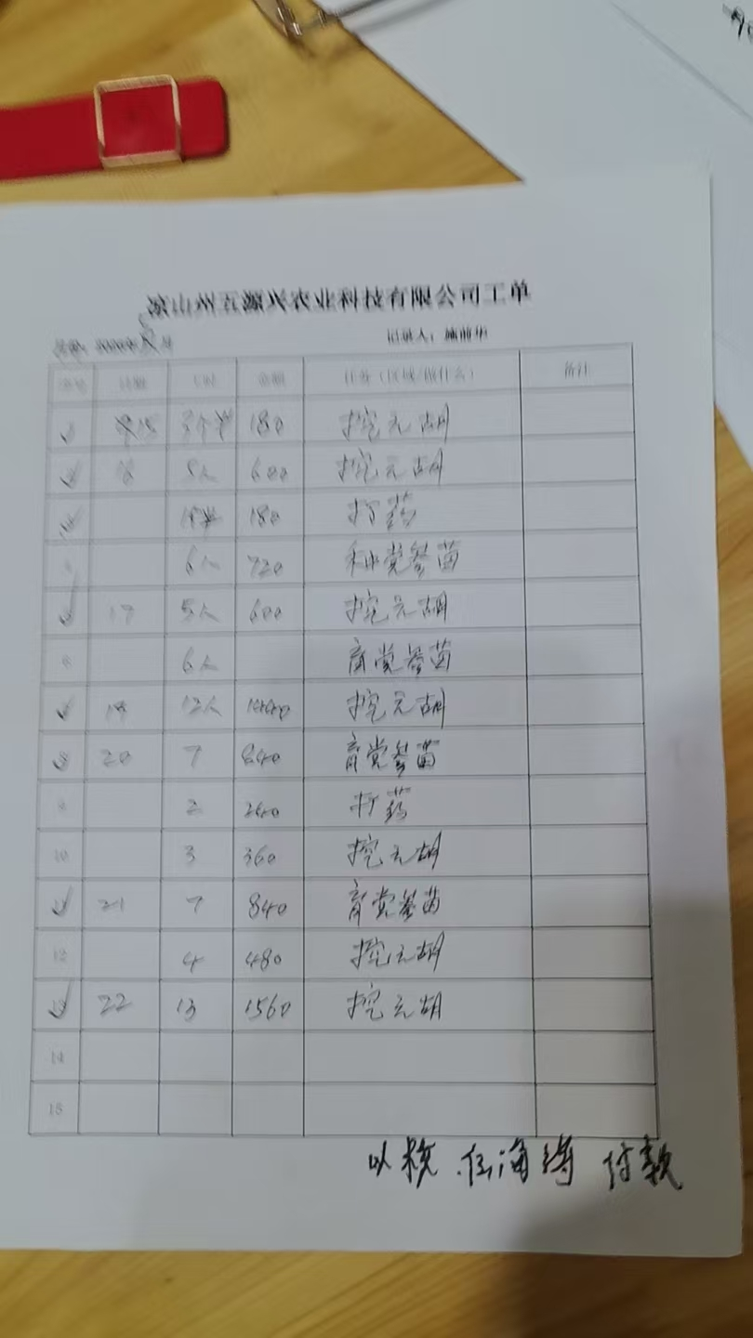
公司账户收支明细
日期 |  | 支出 |  |  | 收入
 |  | 项目 | 金额 | 备注 | 项目 | 金额 | 备注
2026 | 3.19 | 任总备用金 | 50000 | 已经支付太子参种苗
2026 | 3.19 | 庞备用金 | 10000
2026 | 3.19 | 财务记账费 | 2000 | 已经收到开票
2026 | 3.19 | 土地流转 | 80000
2026 | 3.19 | 农业机械费（含运费） | 69440 | 已经收到开票
2026 | 3.19 | 金银花款（不含运费） | 96000 | 已经收到开票
2026 | 3.21 | 化肥 | 53048 | 已经收到开票 | 袁种苗款 | 70000 | 农户
2026 | 3.21 | 土地流转 | 54628
2026 | 3.22 | 庞备用金 | 10000 | 支付房租和民工工资
2026 | 3.22 | 金银花种苗运输费 | 5600 | 发票：71
2026 | 3.23 | 杨德魁代为支付党参种苗款 | 150000
2026 | 3.24 | 庞备用金 | 20000 | 支付种植民工工资（现金支付）
2026 | 3.27 | 杨德魁代为支付党参种苗款 | 100000
2026 | 3.27 | 庞备用金 | 15000
2026 | 3.29 | 购车定金 | 4000 | 转账 | 4200：1400保险+800上户+2000贷款服务费
2026 | 3.30 | 购车款 | 23200 | 转账
2026 | 3.30 | 庞备用金（支付购置税和保险） | 15000
2026 | 4.02 | 中发机械山地四驱扣半犁 | 8383 | 不含运费
2026 | 4.03 | 杨德魁代为支付党参种苗款 | 50000
2026 | 4.03 | 发3.31-4.2三天工资种植工人 | 11460 | 95.5工*120
2026 | 4.03 | 任总备用金（发放4.3以后民工工资） | 30000
2026 | 4.04 | 村分红 | 80000
2026 | 4.05 | 任总备用金 | 30000
2026 | 4.07 | 任总备用金 | 30000
2026 | 4.07 | 杨德魁代为支付党参种苗款 | 25963 | 全部付清
2026 | 4.30 | 任总支付车辆按揭款 | 1660.28
2026 | 5.01 | 支付黄勇耕地费 | 5000
2026 | 5.01 | 庞备用金 | 20000 | 主要是支付4.24-26是施前华组织的除草运草、冲击处理、当归独活种植
2026 | 5.02 | 任总备用金 | 2000 | 日常
2026 | 5.14 | 退回耕地费 | 0 | 日常 |  | 5000
2026 | 5.14 | 工资（3人） | 14000 | 4月份工资
2026 | 5.15 | 出纳费用 | 400 | 4月份半个月
2026 | 5.20 | 支付甘肃老杨党参种子地膜等 | 45531
 | 5.20 | 支付耕地黄勇 | 11000
 | 5.21 | 任海涛报销 | 477 | 发票给财务
 | 5.21 | 任海涛报销 | 2020.58 | 发票给财务
 | 5.21 | 应红林报销 | 7528.88 | 发票给财务
 | 5.22 | 5.15-5.22基地民工工资 | 8040 | 打给施前华代为支付
 | 5.24 | 化肥 | 960
 | 5.24 | 摄影 | 700
 | 5.25 | 甘洛杨师傅 | 3257 | 9*300=2700+256+256+45
 | 5.30 | 黄勇耕地费 | 5352
 | 5.30 | 任总支付车辆按揭款 | 1660.28 | 5月份
 | 5.30 | 送礼：白枇杷 | 720 | 6*120
 | 6.11 | 任总备用金结清 | 5146.6
 | 6.15 | 5月份工资14000 | 15050
 | 6.19 | 5月份工地民工工资 | 8880
 |  |  | 1183105.62

 | 股本金 | 1170000 |  |  | 甘肃老杨党参开票 | 1000 | 25521开票党参种子
 | 袁种苗款 | 70000 |  |  | 甘肃老杨党参种子 | 20800
 | 黄勇耕地退回定金 | 5000 |  |  | 甘肃老杨装包和装车人工费 | 3611
 | 入账 | 1245000 |  |  | 铁筛 | 110
 | 余额 | 61894.38 | 实际数据以银行余额为准/有手续费支出 |  | 甘肃老杨地膜 | 17800 | 开地膜发票
 |  |  |  |  | 除草剂130包*17元/包 | 2210 | 用于党参基地
 |  | 70256 |  |  |  | 45531

运输发票
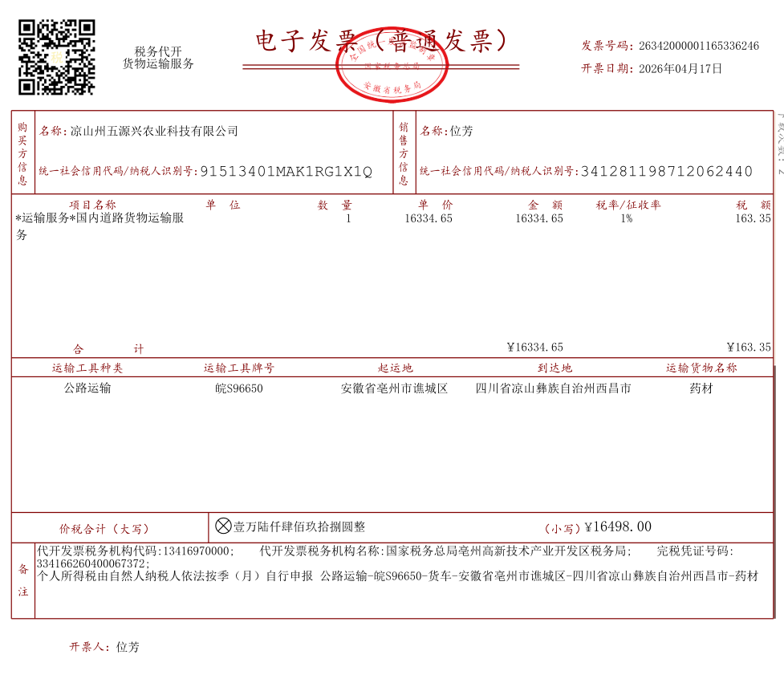
16498 | 金银花种苗运输费 | 5600
 | 党参运输费（现金） | 6000
 | 地膜运费 | 3000
 | 任总山东出差加油及过路费 | 1050
 | 其他 | 848
 |  | 16498

